List1
Příloha č. 3 - specifikace plnění VZ - čistící, úklidové prostředky, drogistické a jiné zboží pro ÚKZÚZ Zkušební stanici Čáslav, Filipov 19, 286 01 Čáslav
Popis zboží VZ 6/2019 ÚKZÚZ ZS Čáslav | obrázek + množství | množství počet | cena za ks, roli, balení bez DPH | cena za ks, roli, balení s DPH | Cena celkem bez DPH | Cena celkem s DPH
1) Pulirapid na rez a vodní kámen, obsah 750 ml. | 10 kusů | 10 | 0.00 | 0.00 | 0.00 | 0.00
2) Toaletní papír, 2vrstvý, průměr 19 cm, "Jumbo", recykl 75% bělost ECO, v balení je 6 ks, PREMAX. Uveďte cenu za balení tj. 6 ks. Cena za 1 roli cca 29 Kč bez DPH Cena za 6 rolí (tj. cena za jedno balení) 174 Kč bez DPH | 20 balení | 20 | 0.00 | 0.00 | 0.00 | 0.00
3) Leštidlo Calgonit Finish do myčky nádobí s vůní citrónu, obsah 800 ml | 3 kusy | 3 | 0.00 | 0.00 | 0.00 | 0.00
4) Biolit uni 007 sprej proti létajícímu hmyzu 400 ml. | 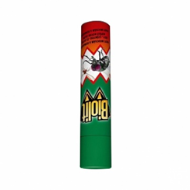 6 kusů | 6 | 0.00 | 0.00 | 0.00 | 0.00
5) Tekutý čisticí prostředek na nádobí JAR Lemon obsah 900 ml. | 12 kusů | 12 | 0.00 | 0.00 | 0.00 | 0.00
6) Universální utěrka, 10 ks v balení | 5 balení | 5 | 0.00 | 0.00 | 0.00 | 0.00
7) JAR FAIRY Professional kapsle, 120 ks v balení | 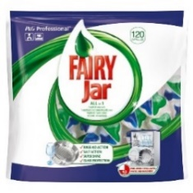 3 balení | 3 | 0.00 | 0.00 | 0.00 | 0.00
8) Sáčky do koše obsah 35 l, 30 ks v roli | 20 rolí | 20 | 0.00 | 0.00 | 0.00 | 0.00
9) Domestos 24h citron fresh 750 ml, | 15 kusů | 15 | 0.00 | 0.00 | 0.00 | 0.00
10) Mikrotenové sáčky rolované, taška 5 kg, 150 ks v roli, | 3 role | 3 | 0.00 | 0.00 | 0.00 | 0.00
11) Finish sůl do myčky 4 kg | 3 kusy | 3 | 0.00 | 0.00 | 0.00 | 0.00
12) Finish čistič myčky lemon 250 ml DUO (2 ks v balení) | 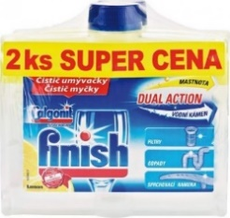 4 balení | 4 | 0.00 | 0.00 | 0.00 | 0.00
13) Cif easy clean citron, obsah 1 litr | 10 kusů | 10 | 0.00 | 0.00 | 0.00 | 0.00
14) Houbičky na nádobí, 10 ks v balení | 1 balení | 1 | 0.00 | 0.00 | 0.00 | 0.00
15) Clin windows apple s rozprašovačem, obsah 500 ml. | 5 kusů | 5 | 0.00 | 0.00 | 0.00 | 0.00
16) Larrin antibakterial obsah 500 ml. dezinfekční přípravek s rozprašovačem | 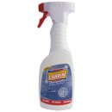 2 kusy | 2 | 0.00 | 0.00 | 0.00 | 0.00
Celkem |  |  |  |  | 0.00 | 0.00

